Hoja1
 | PROCESO GESTIÓN DEL TALENTO HUMANO ANEXO -MATRIZ DE ELEMENTOS DE PROTECCION PERSONAL |  |  |  |  |  |  |  |  | A1.PG2.GTH | 2019-02-26

 |  |  |  |  |  |  |  |  |  | Versión 1 | Pagina 1 de 1

 |  |  |  |  |  |  |  |  |  | Clasificación de la Información: Pública

ELEMENTO DE PROTECCION PERSONAL | IMAGEN | DURACION | REQUERIMIENTOS TECNICOS | NORMA TECNICA QUE CUMPLE | UTILIZACION | ACTIVIDADES POR CARGOS
 |  |  |  |  |  | ACTIVIDADES DE MANTENIMIENTO ( operarios de mantenimiento y contratistas | ACTIVIDADES DE ALMACEN (Técnico administrativo, Auxiliar administrativo, secretario) | ACTIVIDADES DE ARCHIVO (Técnico administrativo, Auxiliar administrativo, secretario) | ACTIVIDADES DE CONDUCCIÓN (Conductor mecanico) | ACTIVIDADES DE EXPOSICIÓN PELIGRO BIOLOGICO (PROFESIONALES MISIONALES)
DESCRIPCION DEL EPP
CASCO DE SEGURIDAD | 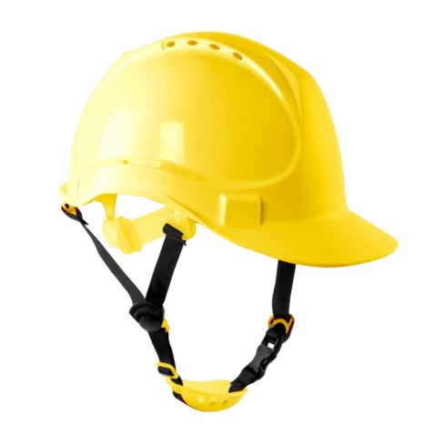 | Se recomienda cambiarlo cada 5 años, siempre y cuando no hayan signos evidentes de deterioro, si estos existieran debe de ser cambiado de forma inmediata, Cuando el casco presente deficiencias en el color original, se recomienda cambiarlo | Casco de polietileno de alta densidad y diseño ultraliviano. Tipo II para la protección superior y lateral del impacto. Posse barbuquejo y banda de sudor recambiable. Posee canal en el borde para derivación de lluvia/salpicaduras. | NTC 1523 NTC 5949 ANSI Z 89-1 | Se utiliza para la industria en general. Actividades de mantenimiento Actividades de trabajo en alturas Mantenimiento: Limpie el casco regularmente, para facilitar la inspección y evitar irritaciones en la piel. Limpie con un jabón y un trapo suave, no utilice solventes. Almacenar en un lugar higienico, No usar encima de gorras, Inspeccionar periodicamente | X | X
CASCO DE SEGURIDAD DIELÉCTRICO. | 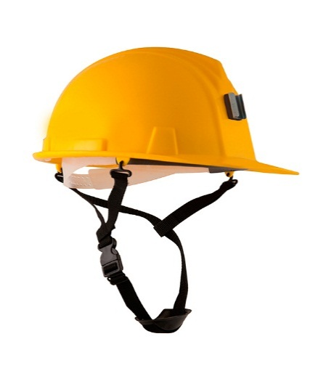 | Se recomienda cambiarlo cada 5 años, siempre y cuando no hayan signos evidentes de deterioro, si estos existieran debe de ser cambiado de forma inmediata, Cuando el casco presente deficiencias en el color original, se recomienda cambiarlo | Casco de polietileno de alta densidad y diseño ultraliviano. Capacidad dieléctrica: 20,000 voltios (Clase E). Posse barbuquejo y banda de sudor recambiable. Posee canal en el borde para derivación de lluvia/salpicaduras. | NTC 1523 NTC 5949 ANSI Z 89-1 | Se utiliza para la industria en general. Actividades de electricidad. Protección contra impactos en la corona de la cabeza y presencia de energía eléctrica, con aislamiento eléctrico de 20.000 voltios. Mantenimiento: Limpie el casco regularmente, para facilitar la inspección y evitar irritaciones en la piel. Limpie con un jabón y un trapo suave, no utilice solventes. Almacenar en un lugar higienico, No usar encima de gorras, Inspeccionar periodicamente | X | X
MONOGAFAS DE SEGURIDAD | 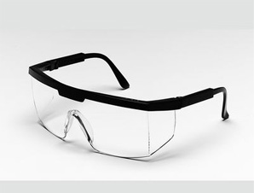 | Cada 4 meses o cuando se requiera su cambio o renovación por deterioro. | Lente claro, fabricado en policarbonato de alta resistencia a impactos, tratamiento antiempañante que evita la condensación de humedad en el lente, resistente a rayones, ángulo de visión amplio. Absorción de rayos ultravioleta (UV400). diseñado para evitar distorsión de imagen. | ANSI Z87 NTC 1825 | Se utiliza en interiores, para actividades en que exista el riesgo de proyección de objetos, partículas. Mantenimiento: Se recomienda la limpieza después de cada uso. Deben limpiarse con un paño suave no abrasivo, preferiblemente humedecido en agua y deben dejarse secar a temperatura ambiente.No utilizar sustancias tales como gasolina, líquidos desengrasantes clorados (por ejemplo tricloroetileno), disolventes orgánicos o agentes de limpieza abrasivos. | X | X | X | X
PROTECTOR AUDITIVO TIPO COPA |  | Cuando requiera su cambio o renovación. Por deterioro o desgaste. | Protector auditivo con copas en ABS, espuma interna y cojinete para aislar y atenuar los niveles de ruido, Las copas giran 360º y se desplazan hacia arriba y hacia abajo. La diadema proporciona un ajuste adecuado sobre la cabeza. | NTC 2272 NTC 5692-2 NTC 5692-4 ANSI S 3.19 | Se utiliza generalmente en talleres, para trabajar con taladros, sierras, guadañadoras, motosierras, remachadoras, en ingreso a plantas eléctricas sonoras, calderas entre otras. Mantenimiento: Limpiar la parte acolchada con agua tibia y jabón suave, No utilice algodón o solventes, cuando los protectores presentan rajaduras o no tengan | X
PROTECTOR AUDITIVO DE INSERCCION | 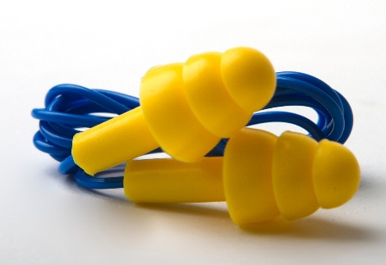 | Cuando requiera su cambio o renovación. Por deterioro o desgaste. | Protector auditivo tipo tapón en silicona con cordón, con membranas de mayor a menor dimensión, para mejor acomodación dentro del oido, Color de alta visibilidad para fácil supervisión. | NTC 2272 ANSI S 3.19 | Se utiliza generalmente en talleres, para trabajar con taladros, sierras, guadañadoras, motosierras, remachadoras, en ingreso a plantas eléctricas sonoras, calderas entre otras. Mantenimiento: Limpiar la parte acolchada con agua tibia y jabón suave, No utilice algodón o solventes, cuando los protectores presentan rajaduras o no tengan | X
BATA DESECHABLE |  | NA | Bata manga larga formadas de un material de tres capas, dos de tejido no tejido y una intermedia de microfibras. Posee una gran resistencia contra el paso de humedad y microorganismos. Exento de fricción y no desprende pelusas. Bata con manguitos largos elásticos de punto. | NTC 5625 | Se utiliza generalmente para áreas con riesgo biológico, como lo son los procesos médicos y áreas donde se desarrollen procesos de archivo de gestión. | x | x | x |  | X
PROTECTOR NASOBUCAL (BIOSEGURIDAD) | 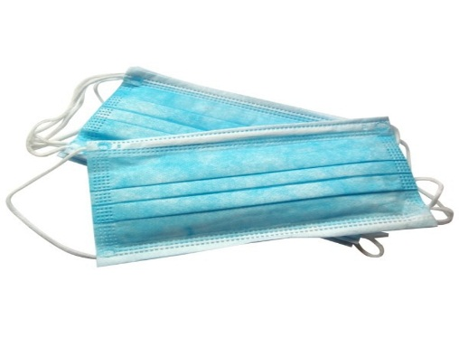 | NA | Protector nasobucal desechable, fabricado en tela no tejida, con tres capaz de protección, adaptador metálico para el tabique, con tirilla o elástico de ajuste. Color blanco o azul. | NTC 2561 | Se utiliza generalmente para áreas con riesgo biológico, como lo son los procesos médicos y áreas donde se desarrollen procesos de archivo de gestión. |  | X | X |  | X
MASCARILLA DESECHABLE PARA MATERIAL PARTICULADO N95 | 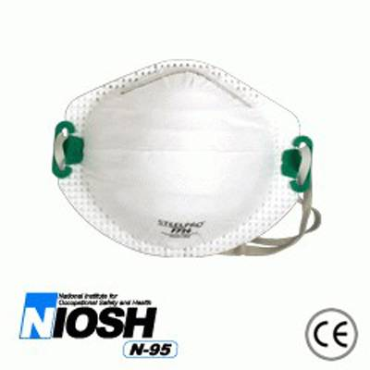 | NA | Máxima filtración, fácil respiraciones. Ajuste anatómico, Facilita el uso de anteojos o mono gafas, proporcionando visión total. Claridad plena de comunicación usando el tono normal de la voz | NTC 3852 NTC 1584 NTC 2561 NIOSH Z -88 | Se utiliza en ambientes con presencia de partículas no toxicas y algunos gases y vapores orgánicos., áreas con riesgo biológico, como lo son los procesos médicos y áreas donde se desarrollen procesos de archivo central. De igual forma se utiliza en trabajo o en unidades con temperaturas normales Mantenimiento: Luego de uso , mantener en un lugar seco y limpio. | X | X | X | X | X
CARETA PARA SOLDADOR | 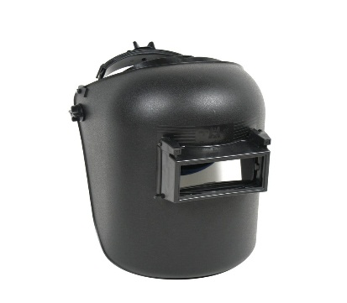 | Cada 6 meses o cuando se requiera su cambio o renovación. | Careta en termoplástico, con porta vidrio levantable en plástico, vidrio claro interno y filtro de sombra mínimo de 10, resistente a radiaciones calóricas o lumínicas, infrarrojas, ultravioletas y chispas, con graduación de contorno de cabeza. | ANSI Z 87.1 NTC 3610 | Careta utilizada en los procesos de soldadura en donde halla exposición a radiaciones calóricas, lumínicas, infrarrojas, ultravioletas y chispas. Mantenimiento:Limpie la careta con un trapo suave. Limpie las superficies del cartucho regularmente. No utilice soluciones de limpieza fuertes, Almacene en un lugar limpio y seco | X
GUANTES NITRILO |  | NA | Desechables, sin polvo, en Nitrilo, no estériles, ambidiestro color azul. | NTC 2190 | Se utiliza generalmente para áreas con riesgo biológico, como lo son los procesos médicos y áreas donde se desarrollen procesos de archivo | X | X | X | X | X
GUANTES DE VAQUETA |  | Cada 3 meses o cuando se requiera su cambio o renovación. | Guantes de vaqueta, tipo ingeniero de 12 pulgadas de largo con refuerzo en la palma, con puño tipo mosquetero con ribete y soporte en caucho. | NTC 2190 | Se utiliza para labores generales que requieran destreza en los dedos y protección a riesgos mecánicos, como abrasión golpeteo, punzonado, rozamiento, temperaturas, chispas, calor radiante e incluso calor directo intermitente.
GUANTE PARA SOLDADOR |  | Cada que se requiera su cambio o renovación. | Con hilo en Kevlar. Protección contra calor radiante y directo intermitente. Carnaza de primera calidad, flexible, altamente resistente a operaciones de soldadura. Totalmente forrado en algodón, con costura interior y ribete. | NTC 2190 | Se utiliza para procesos e soldadura, protege contra calor radiante y directo intermitente. | X
GUANTES NITRILSAFE RECUBIERTO | 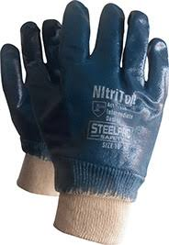 | Cada que se requiera su cambio o renovación. | Guantes de nitrilo soportado en jersey sanitizado, recubierto en goma de nitrilo, doble capa puño de seguridad. | NTC 2190 NTC 1726 | Utilizados en procesos en los cuales se manipulen productos químicos, y resistencia agresiones mecánicas. | X | X
GUANTES NEO-QUIM NEOPRENO |  | Cada que se requiera su cambio o renovación. | Guantes recubiertos de neopreno de alto gramaje de 35 cms. | NTC 2190 NTC 1726 | Se utilizan para procesos de limpieza y lavado de objetos. | X
CALZADO DE SEGURIDAD PUNTERA REFORZADA, | 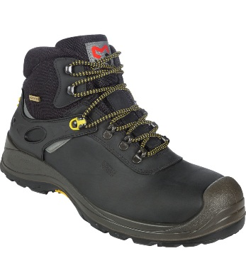 | Cada 4 meses o cuando se requiera su cambio o renovación. | Bota de seguridad , en cuero, con puntera reforzada, sistema antitorceduras, suela de alta resistencia, antideslizante, resistente a hidrocarburos y anti-abrasión. | NTC 2257 NTC-ISO 20345. ASTM F 2412 ASTM F2413 | Se utiliza para procesos operativos, en los cuales se requiera el traslado, utilización de objetos, materiales, equipos etc., con riesgo de caída, como procesos de construcción, talleres de mecánica, labores de mantenimiento , almacenes. | X | X
CALZADO DE SEGURIDAD PUNTERA REFORZADA, DIELECTRICA. | 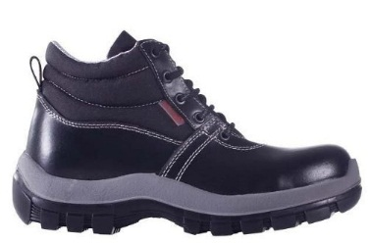 | Cada 4 meses o cuando se requiera su cambio o renovación. | Bota de seguridad , en cuero, con puntera reforzada, sistema antitorceduras, suela de alta resistencia, antideslizante, resistente a hidrocarburos y anti-abrasión, Dielectrica. | NTC 2257 NTC-ISO 20345. ASTM F 2412 ASTM F2413 ASTM 2412-11 | Se utiliza para procesos operativos, con energía eléctrica. Subestaciones eléctricas, manipulación de equipos eléctricos etc. | X
PROTECCIÓN CONTRA CAIDAS
ARNÉS PARA TRABAJO EN ALTURAS | 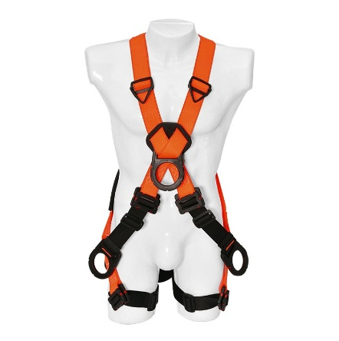 | Dependiendo del proveedor o cuando se este desgastado, roto o este para cambio o renovación. | Arnés de cuerpo entero en reata de poliéster con argolla dorsal en ¨D¨ para detención o restricción de caídas, argolla pectoral en ¨D¨, dos argollas en ¨D¨ a nivel de la cadera Reatas en poliéster 100% de alta resistentes a la tensión y abrasión. | NTC 2037 ANSI Z 359.1 ANSI Z 359.11 | Se utiliza para actividades de trabajo en alturas, para propósitos de ascenso, descenso, detención de caídas y posicionamiento de trabajo. | X
ESLINGA DE RESTRICCION DE CAIDAS | 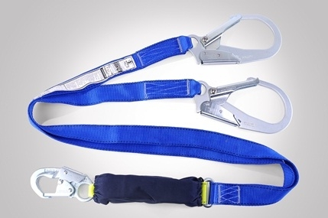 | Dependiendo del proveedor o cuando se este desgastado, roto o este para cambio o renovación. | Eslinga para restricción de caídas , Cuerda en poliéster 100% de alta resistentes a la tensión y abrasión, en reata graduable, con una resistencia de 5.000 libras, con mosquetón o gancho en sus extremos, en acero de doble seguro de 3 1/4 de apertura. | ANSI Z 359.1 ANSI Z 359.3 | Se utiliza para impedir que el trabajador, se acerque a un borde o lado desprotegido, de la superficie donde se encuentra trabajando, en actividades de trabajo en alturas. | X
ESLINGA EN Y CON ABSORBEDOR DE CHOQUE | 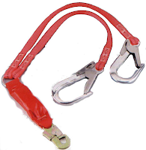 | Dependiendo del proveedor o cuando se este desgastado, roto o este para cambio o renovación. | Eslinga Tubular en Y, con absorbedor de choque, fabricada en reata poliéster 100% de 45 mm de ancho y 1,8 m de longitud, resistente a la tensión y abrasión. Mosquetones en los extremos, de apertura grande de 2 1/4" de doble seguro. Costuras en hilo de Nylon, de color diferente a la reata. | ANSI Z 359.1 ANSI Z 359.13 | Se utilizan en actividades de trabajo en altura, para asegurar al trabajador, con el fin de detener la caída una vez ocurra y disminuyan la fuerza de impacto, por medio del absorbedor de choque. | X
LINEA DE VIDA HORIZONTAL | 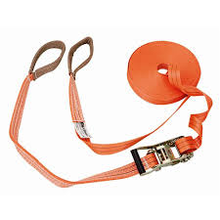 | Dependiendo del proveedor o cuando se este desgastado, roto o este para cambio o renovación. | Línea de vida horizontal en cuerda con una resistencia mínima de 5.000 libras, por persona conectada, de 16 mm de diámetro, con sistema absorbente de choque, con conectores en sus extremos. Debe resistir a químicos, sustancias corrosivas, líneas de alto voltaje, bordes filosos. | ANSI Z 359.1 ANSI Z 359.17 | Se utilizan en actividades de trabajo en altura, para asegurar al trabajador en su desplazamiento horizontal (superficies de trabajo desprotegidas). | X
LINEAS DE VIDA VERTICAL | 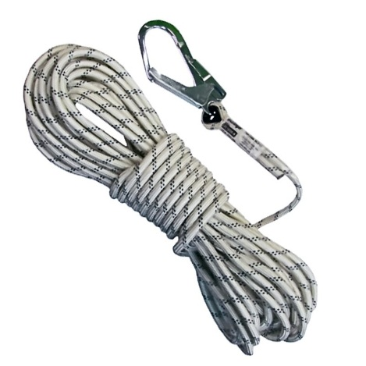 | Dependiendo del proveedor o cuando se este desgastado, roto o este para cambio o renovación. | Línea de vida, manila en poliéster trenzada de 16mm (5/8") de diámetro y 10 mt de largo, que proporcione alta resistencia a la fricción y a la tensión provista de un mosquetón de doble seguro en uno de sus extremos para conectar a un punto de anclaje, amarre entrelazado en los cabos y recubierto para prevenir desenrollado o desenhebrado con resistencia a la rotura mínima de 3626 kg, mosquetón de 2-1/4" de apertura y 2300 qm. de resistencia mínimo, adicionalmente deben tener un contrapeso de 3kg para ser colocado en cualquier lugar a lo largo de la línea de vida | ANSI Z 359.1 ANSI Z 359.15 | Se utilizan en actividades de trabajo en altura, para asegurar al trabajador en el ascenso y/o descenso al lugar donde se va a desarrollar la labor. | X
CONTROL DE CAMBIOS
Fecha |  | Versión |  | Descripción del Cambio

Antes de imprimir este documento… piense en el medio ambiente! Cualquier copia impresa de este documento se considera como COPIA NO CONTROLADA.

